Cavity1
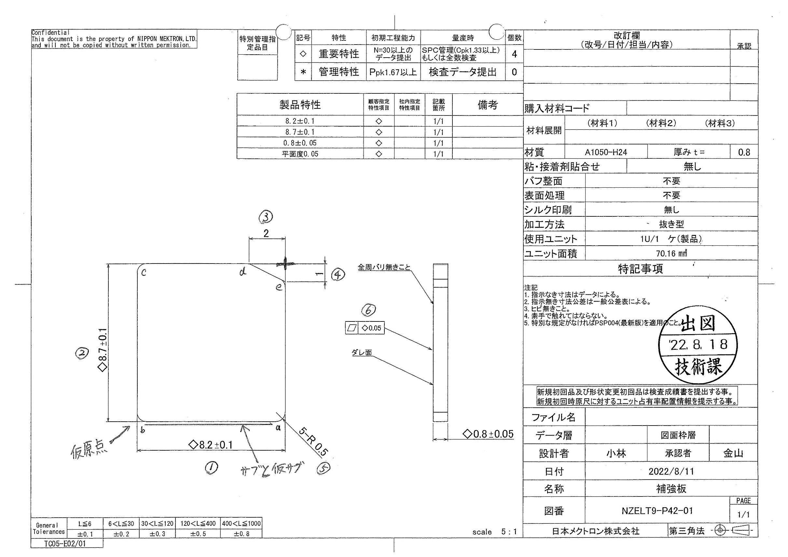
 |  |  |  |  |  |  |  |  |  |  |  | 工程能力調査表 |  |  |  |  |  |  |  |  |  |  |  |  |  |  |  |  |  |  |  |  |  |  | 1 |  | 項中 |  | 2 | 項

図番 | NZELT9-P42-01 |  |  |  |  |  |  |  |  | 品名 |  | 補強板 |  |  |  |  |  |  |  | 工程能力調査 |  |  |  | 測定日 |  | 2022-08-30 |  |  |  | 備考

項 目 | 1 |  |  |  | 2 |  |  |  | 6 |  |  |  |  | t
規 格 |  | 8.200 |  | 0.100 |  | 8.700 |  | 0.100 |  |  | 0.050 |  | 0.000 |  | 0.800 |  | 0.050 |  | 0.000 |  | 0.000 |  | 0.000 |  | 0.000 |  | 0.000 |  | 0.000 |  | 0.000 |  | 0.000 |  | 0.000 |  |  | 0.000
 |  |  |  | -0.100 |  |  |  | -0.100 |  |  |  |  | 0.000 |  |  |  | -0.050 |  |  |  | 0.000 |  |  |  | 0.000 |  |  |  | 0.000 |  |  |  | 0.000 |  |  |  |  | 0.000 |  |  | 8.20 | 8.70 | 0.05 | 0.80
測定機器 | IM |  |  |  | IM |  |  |  | IM |  |  |  |  | DIGMICRO |  |  |  |  |  |  |  |  |  |  |  |  |  |  |  |  |  |  |  |  |  |  |  |  |  |  | 0.100 | 0.100 | 0.050 | 0.050
両側／片側 | 両側 |  |  |  | 両側 |  |  |  | 片側 |  |  |  |  | 両側 |  |  |  | 両側 |  |  |  | 両側 |  |  |  | 両側 |  |  |  | 両側 |  |  |  | 両側 |  |  |  |  |  |  | (0.100) | (0.100) | 0.000 | (0.050)
1 |  |  | 8.2063 |  |  |  | 8.7031 |  |  |  |  | 0.0130 |  |  |  | 0.7790 |  |  |  | 0.0000 |  |  |  | 0.0000 |  |  |  | 0.0000 |  |  |  | 0.0000 |  |  |  |  | 0.0000 |  |  |  | 8.206 | 8.703 | 0.013 | 0.779
2 |  |  | 8.2073 |  |  |  | 8.7042 |  |  |  |  | 0.0220 |  |  |  | 0.7790 |  |  |  | 0.0000 |  |  |  | 0.0000 |  |  |  | 0.0000 |  |  |  | 0.0000 |  |  |  |  | 0.0000 |  |  |  | 8.207 | 8.704 | 0.022 | 0.779
3 |  |  | 8.2070 |  |  |  | 8.7039 |  |  |  |  | 0.0140 |  |  |  | 0.7780 |  |  |  | 0.0000 |  |  |  | 0.0000 |  |  |  | 0.0000 |  |  |  | 0.0000 |  |  |  |  | 0.0000 |  |  |  | 8.207 | 8.704 | 0.014 | 0.778
4 |  |  | 8.2078 |  |  |  | 8.7057 |  |  |  |  | 0.0200 |  |  |  | 0.7820 |  |  |  | 0.0000 |  |  |  | 0.0000 |  |  |  | 0.0000 |  |  |  | 0.0000 |  |  |  |  | 0.0000 |  |  |  | 8.208 | 8.706 | 0.020 | 0.782
5 |  |  | 8.2077 |  |  |  | 8.7037 |  |  |  |  | 0.0190 |  |  |  | 0.7820 |  |  |  | 0.0000 |  |  |  | 0.0000 |  |  |  | 0.0000 |  |  |  | 0.0000 |  |  |  |  | 0.0000 |  |  |  | 8.208 | 8.704 | 0.019 | 0.782
6 |  |  | 8.2075 |  |  |  | 8.7059 |  |  |  |  | 0.0220 |  |  |  | 0.7820 |  |  |  | 0.0000 |  |  |  | 0.0000 |  |  |  | 0.0000 |  |  |  | 0.0000 |  |  |  |  | 0.0000 |  |  |  | 8.208 | 8.706 | 0.022 | 0.782
7 |  |  | 8.2087 |  |  |  | 8.7052 |  |  |  |  | 0.0090 |  |  |  | 0.7770 |  |  |  | 0.0000 |  |  |  | 0.0000 |  |  |  | 0.0000 |  |  |  | 0.0000 |  |  |  |  | 0.0000 |  |  |  | 8.209 | 8.705 | 0.009 | 0.777
8 |  |  | 8.2071 |  |  |  | 8.7057 |  |  |  |  | 0.0200 |  |  |  | 0.7830 |  |  |  | 0.0000 |  |  |  | 0.0000 |  |  |  | 0.0000 |  |  |  | 0.0000 |  |  |  |  | 0.0000 |  |  |  | 8.207 | 8.706 | 0.020 | 0.783
9 |  |  | 8.2068 |  |  |  | 8.7043 |  |  |  |  | 0.0220 |  |  |  | 0.7820 |  |  |  | 0.0000 |  |  |  | 0.0000 |  |  |  | 0.0000 |  |  |  | 0.0000 |  |  |  |  | 0.0000 |  |  |  | 8.207 | 8.704 | 0.022 | 0.782
10 |  |  | 8.2075 |  |  |  | 8.7057 |  |  |  |  | 0.0060 |  |  |  | 0.7820 |  |  |  | 0.0000 |  |  |  | 0.0000 |  |  |  | 0.0000 |  |  |  | 0.0000 |  |  |  |  | 0.0000 |  |  |  | 8.208 | 8.706 | 0.006 | 0.782
11 |  |  | 8.2081 |  |  |  | 8.7059 |  |  |  |  | 0.0190 |  |  |  | 0.7830 |  |  |  | 0.0000 |  |  |  | 0.0000 |  |  |  | 0.0000 |  |  |  | 0.0000 |  |  |  |  | 0.0000 |  |  |  | 8.208 | 8.706 | 0.019 | 0.783
12 |  |  | 8.2082 |  |  |  | 8.7068 |  |  |  |  | 0.0080 |  |  |  | 0.7800 |  |  |  | 0.0000 |  |  |  | 0.0000 |  |  |  | 0.0000 |  |  |  | 0.0000 |  |  |  |  | 0.0000 |  |  |  | 8.208 | 8.707 | 0.008 | 0.780
13 |  |  | 8.2067 |  |  |  | 8.7052 |  |  |  |  | 0.0180 |  |  |  | 0.7810 |  |  |  | 0.0000 |  |  |  | 0.0000 |  |  |  | 0.0000 |  |  |  | 0.0000 |  |  |  |  | 0.0000 |  |  |  | 8.207 | 8.705 | 0.018 | 0.781
14 |  |  | 8.2072 |  |  |  | 8.7045 |  |  |  |  | 0.0190 |  |  |  | 0.7820 |  |  |  | 0.0000 |  |  |  | 0.0000 |  |  |  | 0.0000 |  |  |  | 0.0000 |  |  |  |  | 0.0000 |  |  |  | 8.207 | 8.705 | 0.019 | 0.782
15 |  |  | 8.2074 |  |  |  | 8.7049 |  |  |  |  | 0.0280 |  |  |  | 0.7820 |  |  |  | 0.0000 |  |  |  | 0.0000 |  |  |  | 0.0000 |  |  |  | 0.0000 |  |  |  |  | 0.0000 |  |  |  | 8.207 | 8.705 | 0.028 | 0.782
16 |  |  | 8.2069 |  |  |  | 8.7053 |  |  |  |  | 0.0200 |  |  |  | 0.7780 |  |  |  | 0.0000 |  |  |  | 0.0000 |  |  |  | 0.0000 |  |  |  | 0.0000 |  |  |  |  | 0.0000 |  |  |  | 8.207 | 8.705 | 0.020 | 0.778
17 |  |  | 8.2078 |  |  |  | 8.7049 |  |  |  |  | 0.0150 |  |  |  | 0.7830 |  |  |  | 0.0000 |  |  |  | 0.0000 |  |  |  | 0.0000 |  |  |  | 0.0000 |  |  |  |  | 0.0000 |  |  |  | 8.208 | 8.705 | 0.015 | 0.783
18 |  |  | 8.2088 |  |  |  | 8.7047 |  |  |  |  | 0.0090 |  |  |  | 0.7830 |  |  |  | 0.0000 |  |  |  | 0.0000 |  |  |  | 0.0000 |  |  |  | 0.0000 |  |  |  |  | 0.0000 |  |  |  | 8.209 | 8.705 | 0.009 | 0.783
19 |  |  | 8.2079 |  |  |  | 8.7048 |  |  |  |  | 0.0220 |  |  |  | 0.7810 |  |  |  | 0.0000 |  |  |  | 0.0000 |  |  |  | 0.0000 |  |  |  | 0.0000 |  |  |  |  | 0.0000 |  |  |  | 8.208 | 8.705 | 0.022 | 0.781
20 |  |  | 8.2075 |  |  |  | 8.7050 |  |  |  |  | 0.0300 |  |  |  | 0.7800 |  |  |  | 0.0000 |  |  |  | 0.0000 |  |  |  | 0.0000 |  |  |  | 0.0000 |  |  |  |  | 0.0000 |  |  |  | 8.208 | 8.705 | 0.030 | 0.780
21 |  |  | 8.2082 |  |  |  | 8.7055 |  |  |  |  | 0.0260 |  |  |  | 0.7770 |  |  |  | 0.0000 |  |  |  | 0.0000 |  |  |  | 0.0000 |  |  |  | 0.0000 |  |  |  |  | 0.0000 |  |  |  | 8.208 | 8.706 | 0.026 | 0.777
22 |  |  | 8.2071 |  |  |  | 8.7058 |  |  |  |  | 0.0200 |  |  |  | 0.7770 |  |  |  | 0.0000 |  |  |  | 0.0000 |  |  |  | 0.0000 |  |  |  | 0.0000 |  |  |  |  | 0.0000 |  |  |  | 8.207 | 8.706 | 0.020 | 0.777
23 |  |  | 8.2083 |  |  |  | 8.7045 |  |  |  |  | 0.0150 |  |  |  | 0.7830 |  |  |  | 0.0000 |  |  |  | 0.0000 |  |  |  | 0.0000 |  |  |  | 0.0000 |  |  |  |  | 0.0000 |  |  |  | 8.208 | 8.705 | 0.015 | 0.783
24 |  |  | 8.2085 |  |  |  | 8.7056 |  |  |  |  | 0.0230 |  |  |  | 0.7780 |  |  |  | 0.0000 |  |  |  | 0.0000 |  |  |  | 0.0000 |  |  |  | 0.0000 |  |  |  |  | 0.0000 |  |  |  | 8.209 | 8.706 | 0.023 | 0.778
25 |  |  | 8.2078 |  |  |  | 8.7041 |  |  |  |  | 0.0220 |  |  |  | 0.7780 |  |  |  | 0.0000 |  |  |  | 0.0000 |  |  |  | 0.0000 |  |  |  | 0.0000 |  |  |  |  | 0.0000 |  |  |  | 8.208 | 8.704 | 0.022 | 0.778
26 |  |  | 8.2071 |  |  |  | 8.7052 |  |  |  |  | 0.0190 |  |  |  | 0.7830 |  |  |  | 0.0000 |  |  |  | 0.0000 |  |  |  | 0.0000 |  |  |  | 0.0000 |  |  |  |  | 0.0000 |  |  |  | 8.207 | 8.705 | 0.019 | 0.783
27 |  |  | 8.2078 |  |  |  | 8.7057 |  |  |  |  | 0.0190 |  |  |  | 0.7800 |  |  |  | 0.0000 |  |  |  | 0.0000 |  |  |  | 0.0000 |  |  |  | 0.0000 |  |  |  |  | 0.0000 |  |  |  | 8.208 | 8.706 | 0.019 | 0.780
28 |  |  | 8.2080 |  |  |  | 8.7054 |  |  |  |  | 0.0170 |  |  |  | 0.7820 |  |  |  | 0.0000 |  |  |  | 0.0000 |  |  |  | 0.0000 |  |  |  | 0.0000 |  |  |  |  | 0.0000 |  |  |  | 8.208 | 8.705 | 0.017 | 0.782
29 |  |  | 8.2080 |  |  |  | 8.7058 |  |  |  |  | 0.0060 |  |  |  | 0.7810 |  |  |  | 0.0000 |  |  |  | 0.0000 |  |  |  | 0.0000 |  |  |  | 0.0000 |  |  |  |  | 0.0000 |  |  |  | 8.208 | 8.706 | 0.006 | 0.781
30 |  |  | 8.2093 |  |  |  | 8.7044 |  |  |  |  | 0.0220 |  |  |  | 0.7820 |  |  |  | 0.0000 |  |  |  | 0.0000 |  |  |  | 0.0000 |  |  |  | 0.0000 |  |  |  |  | 0.0000 |  |  |  | 8.209 | 8.704 | 0.022 | 0.782
31 |  |  | 8.2073 |  |  |  | 8.7059 |  |  |  |  | 0.0110 |  |  |  | 0.7840 |  |  |  | 0.0000 |  |  |  | 0.0000 |  |  |  | 0.0000 |  |  |  | 0.0000 |  |  |  |  | 0.0000 |  |  |  | 8.207 | 8.706 | 0.011 | 0.784
32 |  |  | 8.2098 |  |  |  | 8.7052 |  |  |  |  | 0.0120 |  |  |  | 0.7800 |  |  |  | 0.0000 |  |  |  | 0.0000 |  |  |  | 0.0000 |  |  |  | 0.0000 |  |  |  |  | 0.0000 |  |  |  | 8.210 | 8.705 | 0.012 | 0.780
ｘ | 8.2077 |  |  |  | 8.7051 |  |  |  | 0.0177 |  |  |  |  | 0.7808 |  |  |  | 0.0000 |  |  |  | 0.0000 |  |  |  | 0.0000 |  |  |  | 0.0000 |  |  |  | 0.0000
MAX | 8.2098 |  |  |  | 8.7068 |  |  |  | 0.0300 |  |  |  |  | 0.7840 |  |  |  | 0.0000 |  |  |  | 0.0000 |  |  |  | 0.0000 |  |  |  | 0.0000 |  |  |  | 0.0000
MIN | 8.2063 |  |  |  | 8.7031 |  |  |  | 0.0060 |  |  |  |  | 0.7770 |  |  |  | 0.0000 |  |  |  | 0.0000 |  |  |  | 0.0000 |  |  |  | 0.0000 |  |  |  | 0.0000
R | 0.0035 |  |  |  | 0.0037 |  |  |  | 0.0240 |  |  |  |  | 0.0070 |  |  |  | 0.0000 |  |  |  | 0.0000 |  |  |  | 0.0000 |  |  |  | 0.0000 |  |  |  | 0.0000
σn-1 | 0.0008 |  |  |  | 0.0008 |  |  |  | 0.0061 |  |  |  |  | 0.0021 |  |  |  | 0.0000 |  |  |  | 0.0000 |  |  |  | 0.0000 |  |  |  | 0.0000 |  |  |  | 0.0000
Cp | 41.6667 |  |  |  | 41.6667 |  |  |  | 1.7650 |  |  |  |  | 7.9365 |  |  |  | #DIV/0! |  |  |  | #DIV/0! |  |  |  | #DIV/0! |  |  |  | #DIV/0! |  |  |  | #DIV/0!
Cpk | 38.4584 |  |  |  | 39.5417 |  |  |  | 1.7650 |  |  |  |  | 4.8889 |  |  |  | #DIV/0! |  |  |  | #DIV/0! |  |  |  | #DIV/0! |  |  |  | #DIV/0! |  |  |  | #DIV/0!
判定 | 工程能力は満足している |  |  |  | 工程能力は満足している |  |  |  | 工程能力は満足している |  |  |  |  | 工程能力は満足している |  |  |  | #DIV/0! |  |  |  | #DIV/0! |  |  |  | #DIV/0! |  |  |  | #DIV/0! |  |  |  | #DIV/0!

片公差工程能力計算式
Cpk＝(USL-μ)/(3×σ)
USL：規格0.05
μ ：平均値
σ ：標準偏差
量産時 | IM |  |  |  | IM |  |  |  | IM |  |  |  |  | IM
 | 5pcs/Lot (Xbar) |  |  |  | 5pcs/Lot (Xbar) |  |  |  | 5pcs/Lot (Xbar) |  |  |  |  | 5pcs/Lot (Xbar) |  |  |  | 5pcs/Lot (Xbar) |  |  |  | 5pcs/Lot (Xbar) |  |  |  | 5pcs/Lot (Xbar) |  |  |  | 5pcs/Lot (Xbar) |  |  |  | 5pcs/Lot (Xbar)

 |  |  |  |  |  |  |  |  |  |  |  |  |  |  |  |  |  |  |  |  |  |  |  |  |  |  |  |  |  |  |  |  |  |  |  | 承認 |  |  | 作成
 |  |  |  |  |  |  |  |  |  |  |  |  |  |  |  |  |  |  |  |  |  |  |  |  |  |  |  |  |  |  |  |  |  |  |  |  |  |  | アイン

